Test de Kolb
MON STYLE D'APPRENTISSAGE SELON KOLB

Pour chacun des cas présentés ci-dessous, veuillez choisir l’énoncé (A ou B) qui vous décrit le mieux dans un contexte d’apprentissage. Il est possible que les deux énoncés puissent s’appliquer à votre situation. Choisissez alors celui qui vous caractérise le plus.
Coloriez la cellule qui correspond à votre réponse.
COMPTABILISATION DU POINTAGE
Veuillez reporter les réponses que vous avez choisies à côté du numéro de la question correspondantes dans le tableau ci-dessous.
↪ Tous les A inscrits dans la colonne 1 et la colonne 4 vont être comptabilisé , ainsi que tous les B inscrits dans la colonne 2 et la colonne 3.
↪ Le total par dimension se fera automatiquement.
Le pointage de chaque dimension peut être reporté sur les axes appropriés de la figure ci-bas. L’intersection entre les deux pointages indique le style d’apprentissage qui vous caractérise le mieux.
Vous pouvez tirer un trait entre les 2 points d'axe...

DIMENSION 1
1. Lorsque je fais face à un problème :
A | je prends du recul pour évaluer la situation et les différentes avenues possibles pour résoudre le problème.
B | je saute tout de suite sur le problème et travaille pour trouver une solution.
2. Lorsque j'apprends :
A | j’aime participer et agir.
B | j’aime observer.
3. Lorsque je reçois une information qui demande une action :
A | je prends le temps de l’analyser et je détermine quelle action est la plus appropriée.
B | je réalise l’action immédiatement. | DIMENSION 1 |  |  |  | DIMENSION 2
4. J’apprends mieux : |  | Questions | Colonne1 | Questions | Colonne 2 | Questions | Colonne 3 | Questions | Colonne 4
A | lorsque que j’ai la chance de mettre la théorie en pratique et de m’entraîner. | 1 | A | 2 | B | 13 | A | 14 | A
B | en regardant les autres. | 3 | A | 4 | A | 15 | A | 16 | B
5. Lorsque je rencontre de nouvelles personnes : |  | 5 | B | 6 | B | 17 | A | 18 | B
A | je les observe et tente de cerner leurs traits de personnalité. | 7 | A | 8 | A | 19 | A | 20 | B
B | j’interagis activement avec eux et leur pose des questions. | 9 | B | 10 | A | 21 | A | 22 | B
6. J’apprends mieux lorsque : |  | 11 | B | 12 | A | 23 | A | 24 | B
A | je peux expérimenter. | Nbre de A |  | Nbre de B |  | Nbre de B |  | Nbre de A
B | je peux regarder et comprendre la situation. | 3 |  | 2 |  | 0 |  | 1
7. Quand je suis en formation et que j’ai des travaux à réaliser, je préfère : |  | Total Dimension 1 |  |  |  | Total Dimension 2
A | prendre le temps de planifier comment je vais les réaliser. | 5 |  |  |  | 1
B | les commencer immédiatement. | PROACTIF - ANALYTIQUE |  |  |  | ABSTRAIT - CONCRET
8. En situation d’apprentissage :
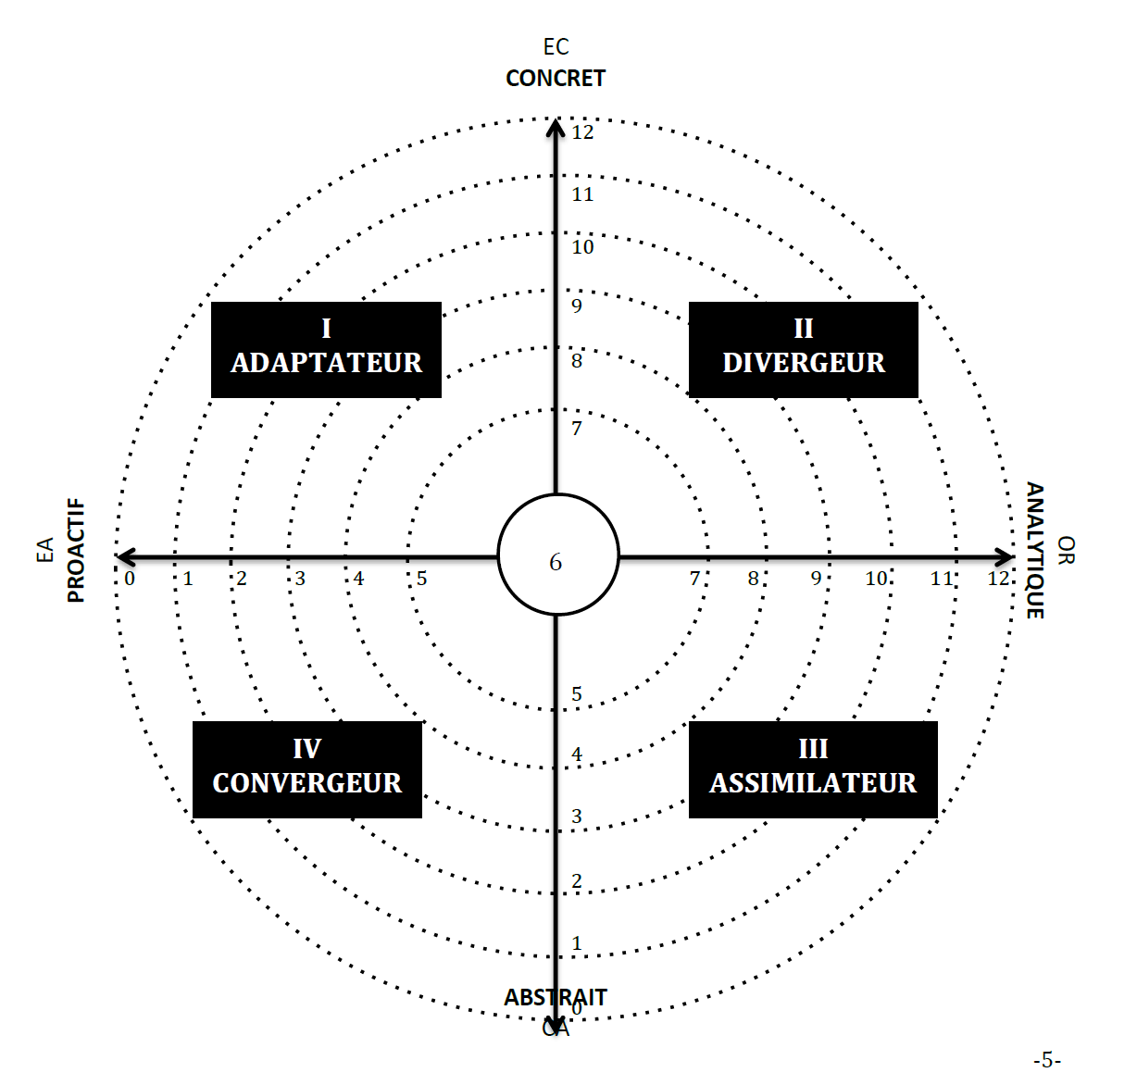
A | j’aime mettre la leçon en pratique.
B | j’examine toutes les facettes du problème.
9. Lorsque plusieurs possibilités s’offrent à moi :
A | j’analyse les conséquences de chacune avant de prendre une décision.
B | je sélectionne celle qui me semble la meilleure et la mets en application.
10. En groupe :
A | je me porte souvent responsable.
B | je suis plutôt calme et réservé.
11. Lorsque j’apprends :
A | j’aime observer et écouter.
B | j’aime accomplir des tâches.
12. Après avoir répondu aux onze questions précédentes :
A | je veux poursuivre pour rapidement compléter le reste du questionnaire.
B | je me questionne sur l’interprétation des résultats et j’aimerais comprendre le sens de mes réponses avant de poursuivre.
DIMENSION 2
13. Habituellement, lorsque j’apprends quelque chose :
A | je prends le temps d’y penser.
B | je le fais sans y penser.
14. J’apprends mieux lorsque :
A | je suis réceptif et garde l’esprit ouvert.
B | j’analyse les idées qui sont présentées.
15. Si je dois enseigner comment faire quelque chose :
A | je donne des explications théoriques.
B | je fais une démonstration de ce qu’il faut faire.
16. Mes décisions sont généralement meilleures lorsque :
A | je fais confiance à mon intuition et à mes émotions.
B | je me base sur un raisonnement logique.
17. Si j’ai une présentation orale à faire devant un groupe de personnes :
A | je me suis préparé et je sais exactement ce que je vais dire.
B | je connais les grandes lignes de ma présentation et je me laisse guider par les réactions et les discussions du groupe.
18. Lorsque j’apprends :
A | je suis ouvert à de nouvelles expériences.
B | j’aime analyser et disséquer le sujet.
19. Si je suis en réunion avec plusieurs experts sur un domaine :
A | je leur demande, à tour de rôle, leur opinion respective.
B | je discute activement avec eux et cherche à faire partager les idées et les sentiments de chacun.
20. En cours d’apprentissage :
A | je me sers de mon intuition.
B | je raisonne de façon logique.
21. Lorsque je deviens impliqué émotivement dans une situation :
A | je cherche à contrôler mes sentiments et essaie d’analyser la situation.
B | je me laisse guider par mes émotions.
22. J’apprends mieux :
A | en interagissant avec d’autres personnes.
B | en me basant sur des lectures et des concepts rationnels.
23. Pour moi, la façon la plus efficace pour apprendre quelque chose, c’est :
A | de lire un livre, de suivre un cours.
B | de discuter avec diverses personnes, d’expérimenter et d’apprendre de mes erreurs.
24. Lorsque je prends une décision :
A | je me base sur mon intuition et mes émotions.
B | je me base sur mes idées.

Interprétation résultats
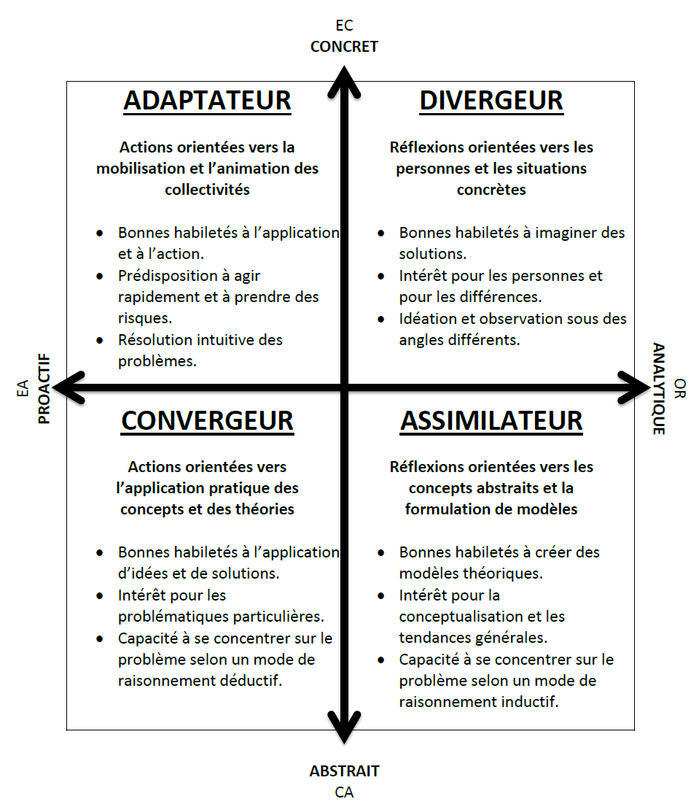
 | L'ADAPTATEUR

Les apprenants qui ont une préférence pour ce style d’apprentissage apprennent facilement lorsqu’ils peuvent vivre des expériences pratiques et des activités concrètes. Ils tirent leur apprentissage en agissant et par les émotions/sentiments qu’ils ressentent durant les premières phases de l’apprentissage. Ainsi, l’adaptateur aura de fortes aptitudes à s’ajuster aux situations qu’il rencontre en prenant des décisions rapides en fonction des circonstances. Il aura tendance à résoudre les problèmes en se fiant à son intuition et aux informations qu’il pourra obtenir des autres personnes, plutôt qu’en procédant à une analyse rationnelle et systématique de la situation. Enfin, l’adaptateur est sensible aux opinions et aux réactions des autres et en tient compte pour juger de ses actions.
Implications pour la formation en organisation : pour répondre à ce style d’apprentissage, une formation doit recourir à des méthodes et techniques d’enseignement qui favorisent l’expérimentation et l’application des nouvelles connaissances. Les mises en situation, les jeux de rôles sont au nombre des activités pratiques à utiliser.

 | LE DIVERGEUR

Les apprenants qui ont une préférence pour ce style d’apprentissage vont adopter une position en retrait pour observer et interpréter l’expérience vécue. Ils apprennent davantage lorsqu’ils se trouvent dans les phases de l’expérience concrète et de l’observation réfléchie. Le divergeur aimera confronter la situation à un grand nombre d’opinions et d’idées différentes, ce qui facilitera l’identification de solutions uniques et originales. Il possède un bon sens de l’observation et beaucoup d’imagination, ce qui lui permet de relever des éléments que les autres ne remarqueront pas. Ayant un certain besoin d’affiliation, il s’intéressera aux personnes qui l’entourent et prendra en considération leurs émotions et sentiments pour déterminer la solution privilégiée.
Implications pour la formation en organisation : pour répondre à ce style d’apprentissage, une formation doit inclure des périodes de discussion et d’échange entre le formateur et les apprenants. À ce titre, une formation peut recourir à des anecdotes, des métaphores et des analogies afin d’illustrer certaines notions aux apprenants et leur permettre d’échanger des idées.

 | L'ASSIMILATEUR

Les apprenants qui ont une préférence pour ce style d’apprentissage vont avoir une forte capacité d’assimilation et de synthèse de l’information. Elles vont privilégier la théorie à la pratique et vont aimer comprendre la dynamique de causalité d’une situation. Leurs caractéristiques résultent de leurs affinités avec la conceptualisation abstraite et l’observation réfléchie. Travaillant davantage en solitaire, l’assimilateur excelle dans le raisonnement inductif et dans l’intégration d’observations disparates. Il aimera résoudre des problèmes complexes qui impliquent un grand nombre de facteurs et de dimensions en modélisant la situation.
Implications pour la formation en organisation : pour répondre à ce style d’apprentissage, une formation doit inclure des notions théoriques. Les études de cas et la gestion de projets complexes permettant l’assimilation des apprentissages sont au nombre des activités pouvant être utilisées.

Source* : Fondation J. Armand Bombardier / PhilAgora • La cohorte

 | LE CONVERGEUR

Les apprenants qui ont une préférence pour ce style d’apprentissage vont trouver important de questionner l’application des apprentissages dans leur contexte de travail. C’est en mettant en pratique les connaissances et les habiletés qu’ils vont réellement les intégrer. Leur apprentissage est favorisé durant les phases d’expérimentation active et de conceptualisation abstraite. Préférant travailler seul, un convergeur va avoir une bonne capacité à résoudre les problèmes rencontrés et à identifier les solutions appropriées. Ses forces proviennent de sa capacité à dégager les implications concrètes et spécifiques de principes plus abstraits. Cette capacité de déduction de la théorie à la pratique le rend utile pour contribuer au transfert des apprentissages.
Implications pour la formation en organisation : pour répondre à ce style d’apprentissage, une formation doit permettre la résolution de problèmes concrets. À ce titre, elle doit inclure des activités guidées par la pratique, telles des démonstrations, des études de cas et la gestion de projets.

